Hoja 1
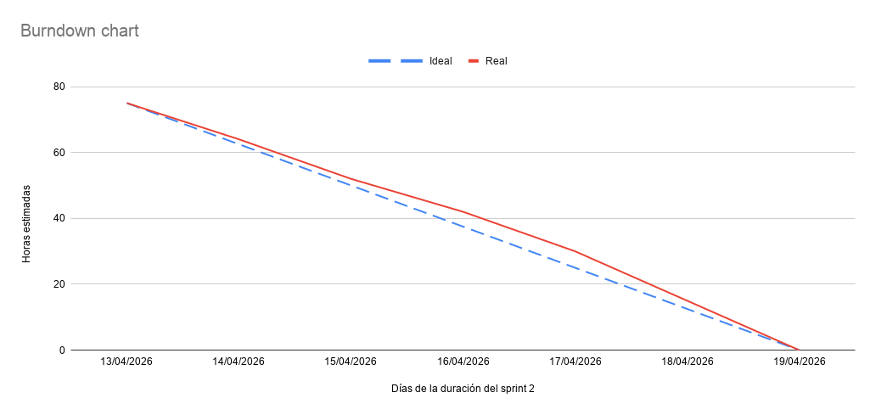
Fecha | Ideal (Horas) | Real (Horas)
13/04/2026 | 75 | 75
14/04/2026 | 62.5 | 64
15/04/2026 | 50 | 52
16/04/2026 | 37.5 | 42
17/04/2026 | 25 | 30
18/04/2026 | 12.5 | 15
19/04/2026 | 0 | 0

